オークランド
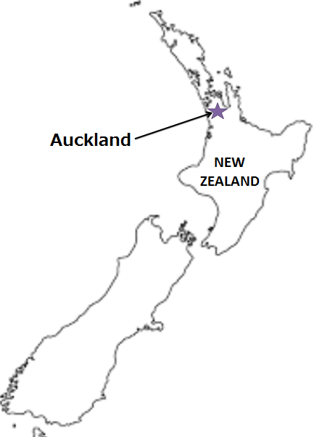
AUCKLAND SCHEDULE - 関東 |  |  |  |  |  |  |  |  |  |  |  | 東京海運営業所 TEL：03-6731-7721/FAX：03-6731-7351

Destination: Auckland, New Zealand
★本船名＝CUT日前倒し
※本船名＝本船変更
※本船名＝サービス無し
 |  |  |  |  |  |  |  |  |  |  |  |  | UPDATED : | 2026-07-28 | V
From Tokyo / Yokohama
VESSEL | VOY | CFS CUT |  |  |  | ETA |  | ETD |  | ETA
混載サービスのため、スケジュールや船名は予告なく変更する可能性がございます。ご依頼の前に、事前に最新のスケジュールを担当にご確認下さい。
 |  | YOK |  | TYO |  | TYO |  | TYO |  | AKL

 |  |  |  |  |  |  |  | 0 DAYS |  | 28 DAYS
COSCO HAMBURG | 297S | 7/31 | 金 | 8/3 | 月 | 8/6 | 木 | 8/7 | 金 | 9/4 | 金
※NO SERVICE
注意事項
危険品は受諾出来かねますのでご了承ください。
国内消防法該当品は搬入日に指定がございます。 事前に担当者にご確認の上、外貨にてご搬入ください。
段積み不可貨物、重量物、長尺貨物、背高貨物は 受託不可もしくは追加費用が発生する場合がございます。 詳細は担当者までお問合せ下さい。
貨物搬入の際には、下記３点をお願い致します。 ＊貨物にケースマークを貼付 ＊送り状に"にしてつ扱い"と記載 ＊送り状にケースマークの記載
木材を使用した梱包等については輸入地で規制がございます。 詳細は下記ご確認ください。 http://www.maff.go.jp/pps/j/konpozai/kuni/country.html
先船のスケジュール及び船名は、予告なく変更の 可能性がございます。予め御了承をお願い致します。
記載以外の仕向け地も承っております。お問合せください!
※VOLANS | 050S | 8/14 | 金 | 8/17 | 月 | 8/20 | 木 | 8/21 | 金 | 9/18 | 金
※NO SERVICE
※BF GIANT | 013S | 8/28 | 金 | 8/31 | 月 | 9/3 | 木 | 9/4 | 金 | 10/2 | 金
※GSL KITHIRA＊１ | 634S | 9/4 | 金 | 9/7 | 月 | 9/10 | 木 | 9/11 | 金 | 10/9 | 金
NYK FUSHIMI | 140S | 9/11 | 金 | 9/14 | 月 | 9/17 | 木 | 9/18 | 金 | 10/16 | 金
★ONE ATLAS | 015S | 9/16 | 水 | 9/17 | 木 | 9/24 | 木 | 9/25 | 金 | 10/23 | 金
COSCO FELIXSTOWE | 206S | 9/25 | 金 | 9/28 | 月 | 10/1 | 木 | 10/2 | 金 | 10/30 | 金

＊１ 危険品の取り扱いが無し
※CFS倉庫受付時間 9:00~16:00

貨物搬入先 | 会社名 |  |  |  | 住所 / 保税名称
東京 CFS | 山九 大井物流センター保税蔵置場 |  |  |  | 大田区東海4-7-4 |  |  |  |  |  | NACCS: 1FWR１
 |  |  |  |  | TEL: 03-5755-0039
横浜 CFS | 山九 横浜ロジスティクスセンター |  |  |  | 横浜市中区本牧埠頭9-88(事務所1階)
 |  |  |  |  | TEL: 045-622-3390 |  |  |  |  |  | NACCS: 2EWU7

